상품제안서
브릭스 부피순삭 여행용 압축파우치 | 상품코드: F31063

 |  |  |  |  |  |  | 02-412-0044 | www.easy1.co.kr
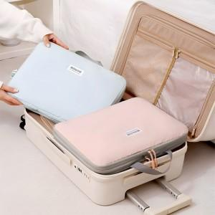

【상세/제작정보】 | <p><span style="background-color: rgb(255, 255, 255); font-family: dotum; font-size: 13px;"></span><span style="background-color: rgb(255, 255, 255); font-family: dotum; font-size: 13px;">- 택배비 : OPP기본_ 6000원별도 [35개입]</span></p><span style="font-family: dotum; font-size: 13px; background-color: rgb(255, 255, 255);">- 택배비 : 종이케이스 _ 6000원별도 [18개입]</span><br style="font-family: dotum; font-size: 13px; background-color: rgb(255, 255, 255);"><p><span style="background-color: rgb(255, 255, 255); font-family: dotum; font-size: 13px;"></span>​</p>

【인쇄/포장옵션】 | 실크, 풀칼라 / OPP(비닐)

【공급단가】 | 수량 | 100~ | 300~ | 500~ | 1,000~ | 3,000~
*VAT별도 | 단가 | 8,400원 | 8,260원 | 8,050원 | 7,910원 | 7,700원

【상품 URL】 | https://dev.easy1.co.kr:443/src/goods_detail.php?gdno=31063

